Коллекции структура
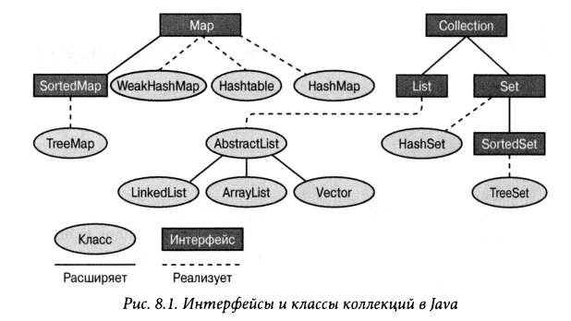

Spring Core
Spring Core
 | Управление через xml
 |  | 1. IoC - инверсия управления - управление поведением системы (lava классов) через подачу разных аргументов из xml конфига Спринга 2. DI - инверсия зависимостей - внедрение сылок одних бинов (объектов java классов) в другие бины и использование методов внедренных биинов 3. Программирование от интерфейса (а также можно от абстрактного класса, предка)
 | Запуск приложения Spring | Порядок действий: 1. Создать новый проект с использованием Maven с созданием архетипов (папочной структуры) и выбрать архетип, например webapp (cocoon-22-archetype-webapp), присвоить имя пакету 2. Настройка зависимостей в файле pom.xml а) импортировать все библиотеки Spring Framework - б) в Интернете перейти на страницу Maven Repository, внутренний поиск по сайту Spring Core - перейти к последней весрии и скопировать блок xml, вставив его в pom.xml в тело тега <dependencies> Spring Beans - действия те же Spring Context - действия те же Эти три - минимальный пакет. Или подключить полную зависимость Spring Framework. Также spring-aop - действия те же Spring jdЬc -для работы с JDBC Spring orm - работа с Hibernaite spring-web - для web приложений см пример справа в) импортировать зависимости в Maven через действие Import Changes или иной опцией импорта в Maven 3. Создание папокв папке src / main: а) оздать папку resorses (для xml ресурсов конфигурации Spring) и пометить ее - ПКМ, вкладка Mark Directory as и выбрать Resorses Root (все файлы в папке будут доступны в Java классах) !!! Важно - последующие пункты описаны для случая, если нет самой папки java с классами б) создать папку java (для java кода) и отметить по технологии как и выше папку resorses но пометить Sourses Root (папка для java кода) 4. В папке java создать директорию с именем как в файле pom.xml в теге <groupId> (??или <artifactId>) - создастся папка или папочная сьтрутктура 5. В послелней папке созданной струтуры создаем новые Java классы (POJO - простые классы, без связей с другими классами) 6. В файле resorses создаем файл applicationContext.xml для конфигурации Spring | <dependencies> <dependency> <groupId>junit</groupId> <artifactId>junit</artifactId> <version>4.11</version> <scope>test</scope> </dependency> <!-- https://mvnrepository.com/artifact/org.springframework/spring-core --> <dependency> <groupId>org.springframework</groupId> <artifactId>spring-core</artifactId> <version>5.3.7</version> </dependency> <!-- https://mvnrepository.com/artifact/org.springframework/spring-beans --> <dependency> <groupId>org.springframework</groupId> <artifactId>spring-beans</artifactId> <version>5.3.7</version> </dependency> <!-- https://mvnrepository.com/artifact/org.springframework/spring-context --> <dependency> <groupId>org.springframework</groupId> <artifactId>spring-context</artifactId> <version>5.3.7</version> </dependency> </dependencies>
 |  | 7. В файл applicationContext.xml вставить xml код, например с бином | <?xml version="1.0" encoding="UTF-8"?> <beans xmlns="http://www.springframework.org/schema/beans" xmlns:xsi="http://www.w3.org/2001/XMLSchema-instance" xmlns:context="http://www.springframework.org/schema/context" xsi:schemaLocation="http://www.springframework.org/schema/beans http://www.springframework.org/schema/beans/spring-beans.xsd http://www.springframework.org/schema/context http://www.springframework.org/schema/context/spring-context.xsd"> ... <context:property-placeholder location="classpath:musicPlayer.properties"/> <bean id="musicBean1" class="com.ksk578.spring_obuchenie.FolkMusic"> </bean> <!--тело файла-> </beans>
 |  | 8. Создание Бина (Bean - объект) id - имя бина class - полный путь к классу создаваемого бина (пакет + имя класса) | <bean id="musicPlayer" class="com.ksk578.spring_obuchenie.MusicPlayer" scope="prototype"> </bean>
 |  | 9. Запуск приложения - в классе TestSpring - создать класс, метод main, в нем а) поднять контекст Спринга: ClassPathXmlApplicationContext context = new ClassPathXmlApplicationContext( "Имя конфигурационного файла Spring.xml"); б) запустить метод возвращающий bean: MusicPlayer musicPlayer = context.getBean("id bean", Имя класса, объект которого хотим получить.class); в) выполнить какие-то действия с bean, например вызвать нужные методы bean (объекта): System.out.println(testBean.getName()); г) закрыть контекст: context.close(); 10. Запустить метод Main | import org.springframework.context.support.ClassPathXmlApplicationContext; public class TestSpring { public static void main (String[] args) { ClassPathXmlApplicationContext context = new ClassPathXmlApplicationContext("applicationContext.xml"); MusicPlayer musicPlayer = context.getBean("musicPlayer", MusicPlayer.class); System.out.println(testBean.getName()); context.close(); } }
 | Наполнение Bean
 |  | Инвесрия управления IoC - управление извне - Инъекция данных через конструктор: <constructor-arg value="Maxim"/> в классе конструктор принимающий в качестве аргумента параметр String public class MusicPlayer { // IoC public MusicPlayer(Music music) { this.music = music; ...} | Файл applicationContext.xml (конфиг Spring): <bean id="MusicPlayer" class="ru.alishev.springcourse.MusicPlayer"> <constructor-arg value="Maxim"/> </bean>
 |  | Внедрение Зависимости (DI) - зависимость объектов от других объектов. Разные варианты: 1. Через конструктор - в конфиге Spring внедряется необходимый объект в конструктор зависимого класса через ref т.е. бин musicBean класса ClassicalMusic внедряется в бин musicPlayer через конструктор класса MusicPlayer, который создается и который получает на вход бин musicBean. в итоге будет игграть классическая музыка код в самом классе: public class MusicPlayer { // IoC public MusicPlayer(Music music) { this.music = music; ...} | Файл applicationContext.xml (конфиг Spring): <bean id="musicBean" class="ru.alishev.springcourse.ClassicalMusic"> </bean> <bean id="musicPlayer" class="ru.alishev.springcourse.MusicPlayer"> <constructor-arg ref="musicBean"/> </bean>
 |  | 2. Зависимость через setter в самом классе, внедерение ссылки через applicationContext.xml public class MusicPlayer { public void setMusic(Music music) { this.music = music; } !!!! Имя поля setMusi должно соотвествовать property name="music" без приставки set | Файл applicationContext.xml (конфиг Spring): <bean id="musicPlayer" class="ru.alishev.springcourse.MusicPlayer"> <property name="music" ref="musicBean"/> </bean>
 |  | !!!! Важно - в методы родительского класса внедряются зависимости через дочерние классы, а в роддительские методы подаются ссылки на внедренные бины.
 |  | 3. Зависимость через setter в самом классе полям класса, через applicationContext.xml public class MusicPlayer { private String name; private int volume; public void setName(String name) { this.name = name; } public void setVolume(int volume) { this.volume = volume; } | Файл applicationContext.xml (конфиг Spring): <bean id="musicPlayer" class="ru.alishev.springcourse.MusicPlayer"> <property name="name" value="Novay pesnya"/> <property name="volume" value="98"/> </bean>
 |  | 4. Зависимость через setter в самом классе полям класса, через сторонний файл musicPlayer.properties (файл без расширения) Файл располагается в папке resorses, имеет вид ключ значение: файл musicPlayer.properties, значения в нем: musicPlayer.name = Novay pesnya musicPlayer.volume = 98 Класс: public class MusicPlayer { private String name; private int volume; public void setName(String name) { this.name = name; } public void setVolume(int volume) { this.volume = volume; } | Файл applicationContext.xml (конфиг Spring): <context:property-placeholder location="classpath:musicPlayer.properties"/> <!--Привязка файла musicPlayer.properties к applicationContext.xml -> <bean id="musicPlayer" class="ru.alishev.springcourse.MusicPlayer"> <property name="name" value="${musicPlayer.name}"/> <property name="volume" value="${musicPlayer.volume}"/> </bean> Запись в файле musicPlayer.properties: musicPlayer.name=Some name musicPlayer.volume=70
 |  | 5. Наполнение коллекции в applicationContext.xml ссылками Имеем в классе: private List<Music> musicList = new ArrayList<>(); // И также важно затем сеттером присвоить спиоск из бина списку класса, иначе список в классе будет пустой: public void setMusicList(List<Music> musicList) { this.musicList = musicList; } при этом musicBean1 и т.д. - ссылки на объекты !!! важно в xml <list> соответствует виду коллекции, в данном случае для List, например. <map> для Map | Файл applicationContext.xml (конфиг Spring): <bean id="musicPlayer" class="ru.alishev.springcourse.MusicPlayer"> <property name="musicList"> <list> <ref bean="musicBean1"/> <ref bean="musicBean2"/> <ref bean="musicBean3"/> </list> </property>
 |  | 5. Наполнение коллекции в applicationContext.xml значениями Имеем в классе: private List<Music> musicList = new ArrayList<>(); при этом musicBean1 - ссылки на объекты | Файл applicationContext.xml (конфиг Spring): <bean id="musicPlayer" class="ru.alishev.springcourse.MusicPlayer"> <property name="musicList"> <list> <value>JSR 366</value> <value>JSR 371</value> <value>JSR 343</value> <value>JSR 365</value> </list> </property>
 | Scope - кол-во объектов по методу getBean() | По методу getBean может возвращаться ссылка на один объект или всякий раз создаваться разный. По умолчанию объект Singleton, т.е. создается только один объект - и возвращаются только ссылки на него методом .getBean(); Если необходимо создание всякий раз новых объектов, то зачение scope - prototype и .getBean(); всякий раз создает новые бины | Файл applicationContext.xml (конфиг Spring): <bean id="musicPlayer" class="ru.alishev.springcourse.MusicPlayer" scope="prototype"> <property name="music" ref="musicBean"/> <property name="name" value="${musicPlayer.name}"/> <property name="volume" value="${musicPlayer.volume}"/> </bean>
 | Жизненный цикл бина | 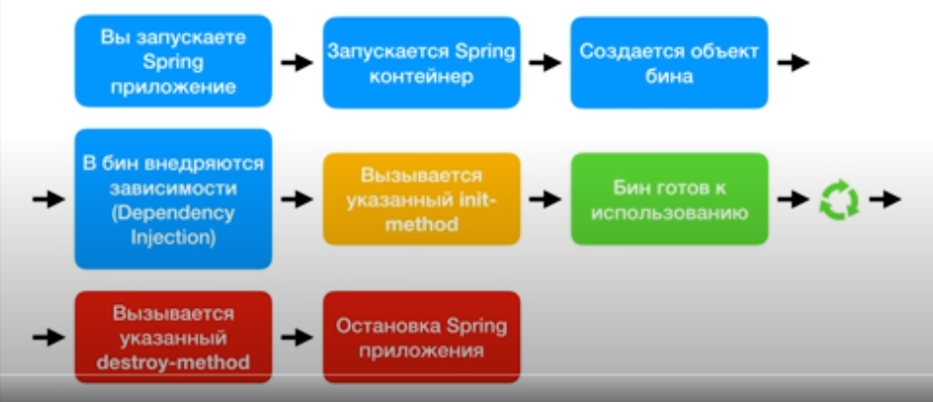
 | Инициация и завершение жизни бина - init-method и destroy-method | Могут запускаться инициализирующиейметод (init-method="Имя метода в классе") и завершающий метод (destroy-method="Имя метода в классе"). Сами методы в классе имеют любой модификатор, имеют тип void, любое название и без аргументов на вход. Для бинов с scope="prototype", Spring не вызывает destroy-method. | Файл applicationContext.xml (конфиг Spring): <bean id="musicBean" class="ru.alishev.springcourse.ClassicalMusic" init-method="doMyInit" destroy-method="doMyDestroy"> </bean>
 | Фабрика объектов - factory-method | Если в классе используется фабричный метод, то используется такое указание в конфиге Спринга factory-method. При этом getClassicalMusic - имя фабричного метода в классе. При этом сколько бы раз мы не вызывали getBean(), если в bean scope ="singleton", то будет только один объект создаваться и при других вызовах передаваться на него ссылка. | Файл applicationContext.xml (конфиг Spring): <bean id="musicBean" class="ru.alishev.springcourse.ClassicalMusic" factory-method="getClassicalMusic"> </bean>

 | Управление аннотациями + xml | Аннотации в классах запускают автоматическое создание бина
 | Импорт пакета | import org.springframework.stereotype.Component;
 | Активация аннотаций | Настройка сканирования кода на аннотации: <context:component-scan base-package="Имя пакента с классами" /> единственная строка в теле тега <beans> | Файл applicationContext.xml (конфиг Spring): <?xml version="1.0" encoding="UTF-8"?> <beans xmlns="http://www.springframework.org/schema/beans" xmlns:xsi="http://www.w3.org/2001/XMLSchema-instance" xmlns:context="http://www.springframework.org/schema/context" xsi:schemaLocation="http://www.springframework.org/schema/beans http://www.springframework.org/schema/beans/spring-beans.xsd http://www.springframework.org/schema/context http://www.springframework.org/schema/context/spring-context.xsd"> <context:component-scan base-package="com.ksk578.spring_obuchenie" /> </beans>
 | @Component | Аннотация создания бина из класса. если без имени, то бин принимает id название класса с маленькой буквы. Указывается только в реальных классах. Но может быть и с именем @Component ("имя бина") | @Component public class ClassicalMusic implements Music { //тело класса } // аннотация с заданием имени @Component ("musicBean") public class RockMusic implements Music { ...} и затем в getBean указывается имя бина Music music = context.getBean("musicBean", Music.class);
 | @Autowired | Аннотация внедрения зависимостей. Зависимость для метода- спринг ищет подходящий бин и автоматически его внедряет. 1. Сканирует все классы и находит анотацию @Component 2. Сканирует все созданные бины на предмет того, что они подходят под метод с аннотацией @Autowired. При нахождении внедряется как зависимость. Поиск по типу (классу или интерфейсу) 3. Если не находит подходящий бин, или находит несколько подходящих, то будет ошибка Можно использовать на полях (даже на приватное поле), сеттерах и конструкторах. Для приватных полей используется Джава Рефлексия. | @Autowired public MusicPlayer(ClassicalMusic classicalMusic) { this.classicalMusic = classicalMusic; }

 | @Qualifier | Аннотация в связке с @Autowired, служит для уточнения id бина, который хотим внедрить. Также используется для конструкторов, сеттеров и полей. Для коснтрукторов имеет особый синтаксис | @Autowired public MusicPlayer(@Qualifier("rockMusic") Music music1, @Qualifier("classicalMusic") Music music2) { this.music1 = music1; this.music2 = music2; } // синтаксис коснтсруктора @Autowired @Qualifier("rockMusic") privat Music music; // в данном случае применим бин rockMusic
 | @Value | Внедрение значений через внешний файл 1. Создать внешний файл с парами ключ=значение 2. в клонфиге Спринга указать ссылку на внешний файл (схема, как описано выше для иньекций через внешния файл), 3. Само внедрение через аннотацию | @Value("${musicPlayer.name}") private String name; // код джава, переменной будет присвоено значение из внешенго файла musicPlayer.properties из ключа name <context:property-placeholder location="classpath:musicPlayer.properties"/> // файл конфиг Спринга с указанием внешнего файла musicPlayer.properties
 | @Scope | Аннотация определяет кол-во создаваемых бинов из класса. Пhри указании singlton - оздается один бин и возвращаются только ссылки на него, но при указании prototype - при каждом вызове getBean - создается отдельный бин. | @Component @Scope("prototype") public class ClassicalMusic implements Music { // тело класса }
 | @PostConstruct | Аннотация -аналог инициализирующего метода (init-method="Имя метода в классе") . Сами методы в классе имеют любой модификатор, имеют тип любой, но чаще void, любое название и без аргументов на вход. | @PostConstruct public void doMyInit() { System.out.println("Doing my initialization"); }
 | @PreDestroy | Аннотация - аналог завершающего метода (destroy-method="Имя метода в классе"). Сами методы в классе имеют любой модификатор, имеют тип любой, но чаще void, любое название и без аргументов на вход. Для бинов с scope="prototype", Spring не вызывает destroy-method. | // Для Prototype бинов не вызывается destroy-метод! @PreDestroy public void doMyDestroy() { System.out.println("Doing my destruction"); }

 | Управление чкерез код Java
 | @Configuration | Помечает Java класс, который мы будем использовать для конфигурации Spring приложения. Пустой класс равен пустому конфигурационному файлу. При этом: 1. @ComponentScan("com.ksk578.spring_obuchenie") - аналог <context:component-scan base-package="com.ksk578.spring_obuchenie"/> 2. @PropertySource("classpath:musicPlayer.properties") - аналог <context:property-placeholder location="classpath:musicPlayer.properties"/> | @Configuration @ComponentScan("com.ksk578.spring_obuchenie") @PropertySource("classpath:musicPlayer.properties") public class SpringConfig { @Bean public ClassicalMusic classicalMusic() { return new ClassicalMusic(); } @Bean public RockMusic rockMusic() { return new RockMusic(); } @Bean public MusicPlayer musicPlayer() { return new MusicPlayer(rockMusic(), classicalMusic()); } @Bean public Computer computer() { return new Computer(musicPlayer()); } } // конфигурационный файл с внедрением зависимости из внешнего файла
 |  | Подьем контекста конфигурационного класса | //подьем контекста public class TestSpring { public static void main(String[] args) { AnnotationConfigApplicationContext context = new AnnotationConfigApplicationContext( SpringConfig.class );

